Solicitud gráfica
 | Área: | Ciencias Naturales |  |  | Fecha:
 | Grado: | 6 |  |  | 2015-03-14
 | Título del tema: | La célula, unidad estructural y funcional |  |  | ¿Cuaderno de estudio o recurso? | Cuaderno de Estudio
 | Editor: | Camilo Ernesto Rodrìguez Valencia

 | Código guión o recurso: | CN_06_02_CO | ← Para determinar este código, visite la hoja de Ayuda
 |  |  |  |  | ESPECIFICACIÓN DE ARCHIVOS A ENTREGAR
Núm. | Archivo Shutterstock o ruta en web | Imagen para: | Tipo | Formato | Nombre imagen SMALL | Tamaño imagen SMALL | Nombre imagen ZOOM | Tamaño imagen ZOOM | Descripción | Observaciones
IMG01 | http://seresvivosliyi.blogspot.com/ | Cuaderno de Estudio | Fotografía | Horizontal | CN_06_02_CO_IMG01_small | 526 x 370 px | CN_06_02_CO_IMG01_zoom | 800 x 600 px | Seres vivos
IMG02 | http://mysciencetic.blogspot.com/2011/12/las-partes-de-la-celula-y-sus-funciones.html | Cuaderno de Estudio | Fotografía | Horizontal | CN_06_02_CO_IMG02_small | 526 x 370 px | CN_06_02_CO_IMG02_zoom | 800 x 600 px | Célula, partes y funciones
IMG03 | http://www.fondosmil.com/3-safe/Partes-celula-procariota.jpg | Cuaderno de Estudio | Fotografía | Horizontal | CN_06_02_CO_IMG03_small | 526 x 370 px | CN_06_02_CO_IMG03_zoom | 800 x 600 px | Célula procariota
IMG04 | http://4.bp.blogspot.com/-_CE-TYV1NSI/Uaanoyc8V3I/AAAAAAAAC_A/Gsi5HX-8WJw/s1600/Celula.jpg | Cuaderno de Estudio | Fotografía | Horizontal | CN_06_02_CO_IMG04_small | 526 x 370 px | CN_06_02_CO_IMG04_zoom | 800 x 600 px | Cèlula Eucariota
IMG05 | Aula planeta/6°/ciencias de la naturaleza/cuaderno de estudio/la célula/los organismos unicelulares y pluricelulares/la forma y el tamaño de las células | Cuaderno de Estudio | Fotografía | Horizontal | CN_06_02_CO_IMG05_small | 526 x 370 px | CN_06_02_CO_IMG05_zoom | 800 x 600 px | Comparación de células epiteliales de cebolla con las neuronas
IMG06 | Aulaplaneta 6°/ciencias de la naturaleza/la célula/el microscopio | Cuaderno de Estudio | Fotografía | Vertical | CN_06_02_CO_IMG06_small | 526 x 370 px | CN_06_02_CO_IMG06_zoom | 800 x 600 px | Microscopio óptico y sus partes

 |  |  |  |  |  |  |  |  |  | 
 |  |  |  |  |  |  |  |  |  | 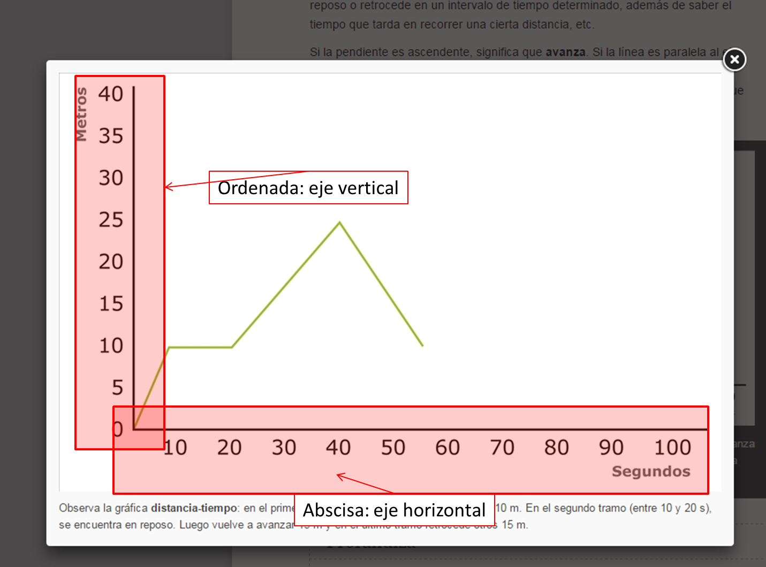
 |  |  |  |  |  |  |  |  |  | 